信用交易
融资融券市场交易数据统计(2026-04-15)

标的证券 | 融资融券余额（亿元） | 融资余额（亿元） | 融券余额（亿元） | 融资买入额（亿元） | 融资融券规模变化（亿元） | 融资余额增幅(‰) | 融券余额增幅(%)
统计数据 | 26,576.71 | 26,299.45 | 195.92 | 2,456.54 | 100.43 | 3.89 | -0.73
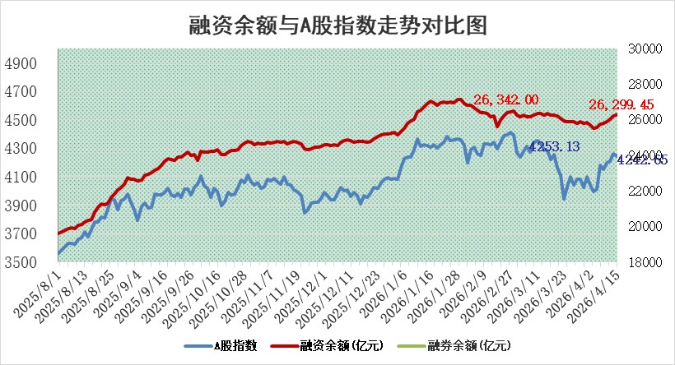

 |  |  |  |  |  |  |  | 305,932,142.23
 |  |  |  |  |  |  |  | 288615228.52
 |  |  |  |  |  |  |  | 288615228.52
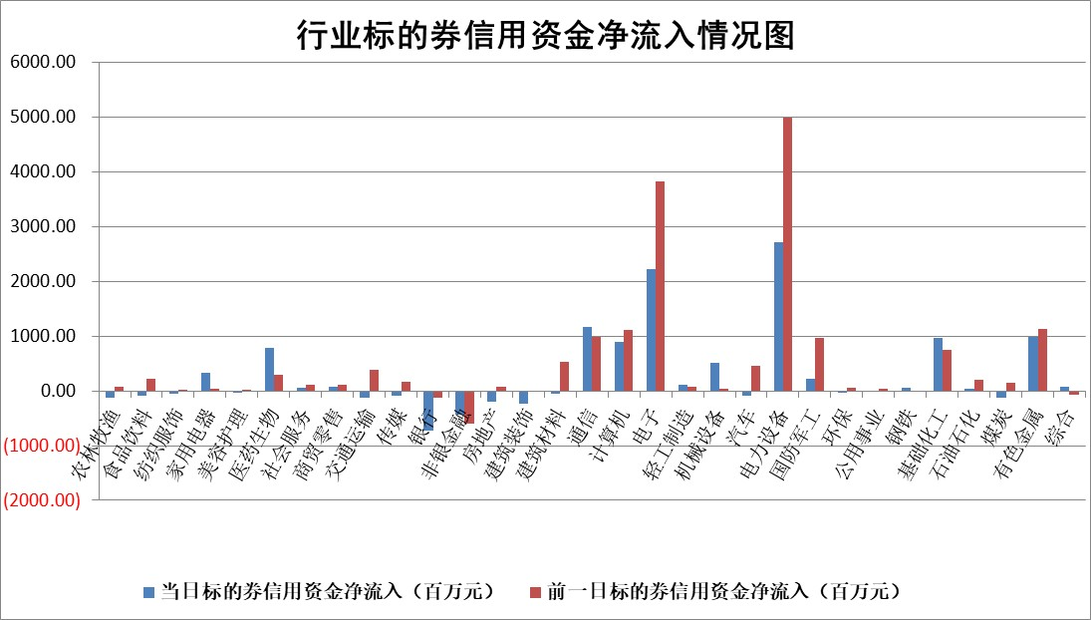

标的基金代码 | 标的基金简称 | 融资余额/市值(%) | 融资余额增幅(%) | 融资买入额/成交金额(%) | （融资余额净增额-融券余额净增额）/市值(‱) | 融券余额降幅(%) | ABS[（融资余额净增额-融券余额净增额）/市值净增额-1](%)
159902 | 华夏中小板ETF | 0.00 | 0.00 | 0.00 | 0.00 | 0.00 | 100.00
159915 | 易方达创业板ETF | 1.86 | 14.81 | 242962.29 | 24.38 | 5.05 | 109.88
159919 | 嘉实沪深300ETF | 0.98 | 0.95 | 3.24 | 0.84 | -5.48 | 102.67
159920 | 华夏恒生ETF | 26.55 | -1.15 | 2.35 | -31.21 | -141.78 | 179.85
159922 | 嘉实中证500ETF | 1.30 | 32.97 | 113.08 | 42.56 | 23.10 | 67.27
159925 | 南方沪深300ETF | 0.21 | -1.46 | 0.21 | -1.61 | -26.59 | 105.93
159928 | 消费ETF | 2.23 | -0.27 | 2.48 | -0.63 | -0.38 | 99.56
159934 | 易方达黄金ETF | 9.51 | 0.37 | 20.28 | 3.54 | 0.00 | 93.95
159939 | 全指信息技术ETF | 0.61 | 18.64 | 62.80 | 15.29 | 99.70 | 107.65
159940 | 全指金融地产ETF | 0.18 | -3.96 | 0.01 | -0.73 | 0.00 | 101.77
159995 | 半导体芯片ETF | 1.49 | -3.65 | 90.90 | -5.09 | 11.94 | 97.54
159997 | 天弘中证电子ETF | 1.55 | 21.85 | 8.11 | 28.76 | 74.99 | 112.84
159998 | 天弘中证计算机主题ETF | 1.03 | -1.96 | 0.17 | -2.05 | 0.00 | 109.61
510050 | 华夏上证50ETF | 2.47 | -0.50 | 25.77 | -1.65 | -2.39 | 60.11
510180 | 华安上证180ETF | 0.34 | 0.48 | 1.41 | 0.09 | -8.02 | 101.31
510880 | 华泰柏瑞红利ETF | 0.58 | 4.77 | 11.12 | 2.62 | -5.48 | 96.39
510900 | 易方达恒生H股ETF | 49.49 | -0.41 | 3.58 | -20.32 | 0.00 | 137.20
511010 | 5年期国债ETF | 2.03 | 7.92 | 0.12 | 14.91 | 0.00 | 14.08
511380 | 可转债及可交换债券ETF | 2.13 | 8.14 | 139.74 | 16.16 | 0.22 | 111.57
512000 | 全指证券ETF | 6.53 | -0.13 | 31.62 | -0.84 | 1.02 | 98.44
512010 | 沪深300医药卫生ETF | 3.39 | -2.65 | 38.46 | -9.43 | -3.22 | 123.92
512070 | 沪深300非银ETF | 2.03 | -3.58 | 5832.49 | -8.36 | -337.68 | 65.66
512400 | 南方中证申万有色金属ETF | 1.86 | 1.67 | 5.61 | 3.00 | -0.87 | 102.62
512580 | 广发中证环保产业ETF | 0.35 | -1.75 | 0.03 | -0.63 | 0.00 | 99.57
512660 | 国泰中证军工ETF | 2.45 | 3.71 | 9.32 | 8.14 | -2.21 | 86.81
512800 | 华宝中证银行ETF | 3.93 | -4.76 | 8.29 | -20.38 | -7.32 | 124.62
512980 | 广发中证传媒ETF | 2.90 | -0.12 | 1011.65 | -0.22 | 1.16 | 99.73
515030 | 华夏中证新能源汽车ETF | 1.02 | 12.38 | 2.37 | 11.66 | 2.28 | 111.94
515050 | 华夏中证5G通信主题ETF | 1.11 | -1.35 | 11.06 | -0.91 | 1.93 | 99.74
515070 | 华夏中证人工智能ETF | 1.07 | -0.83 | 2.69 | -0.90 | 0.00 | 99.52
标的股票比较指标 |  | 融资余额/流通A股市值(%) | 融资余额增幅(%) | 融资买入额/成交金额(%) | （融资余额净增额-融券余额净增额）/流通A股市值(‱) | 融券余额降幅(%) | ABS[（融资余额净增额-融券余额净增额）/流通A股市值净增额-1](%)
前十名标的个股 |  | 福建水泥 | 中一科技 | 龙利得 | 神剑股份 | 真兰仪表 | 华阳智能
 |  | 木林森 | 神剑股份 | 悦达投资 | 中一科技 | 联芸科技 | 维科精密
 |  | 超颖电子 | 迅捷兴 | 福建高速 | 宇晶股份 | 南方泵业 | 森泰股份
 |  | 天马科技 | 税友股份 | 振德医疗 | 龙利得 | 中南文化 | 德龙汇能
 |  | 星云股份 | 豫能控股 | 申通快递 | 迅捷兴 | 爱乐达 | 英唐智控
 |  | 福星股份 | 富吉瑞 | 福星股份 | 美硕科技 | 东方锆业 | 建工修复
 |  | 安联锐视 | 海思科 | 光大银行 | 美新科技 | 国安达 | 景嘉微
 |  | 信凯科技 | 华宝股份 | 聚石化学 | 壹连科技 | 安妮股份 | 崧盛股份
 |  | 鸿铭股份 | 瑞斯康达 | 江盐集团 | 飞沃科技 | 易瑞生物 | 航天彩虹
 |  | 索辰科技 | 誉衡药业 | 井松智能 | 泰福泵业 | 满坤科技 | 永臻股份
后十名标的个股 |  | 山东章鼓 | 皖仪科技 | 日联科技 | 京泉华 | 京泉华 | 南模生物
 |  | 恒信东方 | 森马服饰 | 甘肃能化 | 众智科技 | 希荻微 | 宁德时代
 |  | 司尔特 | 皖通高速 | 海泰科 | 维科精密 | 雷尔伟 | 晶科科技
 |  | 德邦股份 | 京泉华 | 安诺其 | 皖仪科技 | 中关村 | 开勒股份
 |  | 集友股份 | 涛涛车业 | 山东章鼓 | 昊帆生物 | 北纬科技 | 欣灵电气
 |  | 达华智能 | 昊帆生物 | 恒信东方 | 众鑫股份 | 键邦股份 | 凯龙股份
 |  | 京山轻机 | 飞龙股份 | 司尔特 | 高能环境 | 腾亚精工 | 星德胜
 |  | 得润电子 | 哈药股份 | 德邦股份 | 志特新材 | 安道麦A | 马可波罗
 |  | 金通灵 | 维科精密 | 集友股份 | 东田微 | 山西焦化 | 德明利
 |  | 人福医药 | 协鑫能科 | 达华智能 | 通鼎互联 | 万达信息 | 匠心家居
说明：1.以上普通交易数据和信用交易数据皆以交易日收盘后数据为基准；2.上述标的证券总数据只计算标的证券市场总数据，不包括从标的证券中调出去标的证券数据，所以与交易所公布的总值略有不同； 3.上述行业采用申万一级行业分类；4.以上标的基金和标的个股中比较的6个指标值中：前5个（从左至右）为正向指标，值越大排名越靠前；第6个为逆向指标，值越小，排名越靠前；5.第6个指标中ABS[]表示求绝对值，其主要用于考量信用资金相对净流入对股价相对净变化的贡献程度；6.数据来源：wind，交易所。

 |  |  |  | 证券代码 | 新增融资余额 | 融资买入额 | 融资买入增幅前10
 |  | 1 | 西部建设 | 002302 | 80643953 | 177472374 | 41%
 |  | 2 | 天键股份 | 301383 | 27855096 | 56831811 | 39%
 |  | 3 | 井松智能 | 688251 | 7040854 | 13763946 | 27%
 |  | 4 | 国电电力 | 600795 | 116116226 | 151740647 | 23%
 |  | 5 | 华立科技 | 301011 | 9342856 | 31199107 | 23%
 |  | 6 | 捷邦科技 | 301326 | 9066090 | 22350547 | 22%
 |  | 7 | 海利尔 | 603639 | 19864834 | 35520613 | 20%
 |  | 8 | 华研精机 | 301138 | 7597460 | 13339451 | 16%
 |  | 9 | 鹏辉能源 | 300438 | 83773067 | 304558811 | 16%
 |  | 10 | 建科股份 | 301115 | 7106455 | 29879412 | 15%

